상품제안서
크라프트 다이어리 실제본 노트(주문제작형) | 상품코드: F25384

 |  |  |  |  |  |  | 02-412-0044 | www.easy1.co.kr
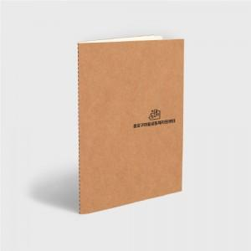

【상세/제작정보】

【인쇄/포장옵션】 | / opp별도 100원

【공급단가】 | 수량 | 500~ | 1,000~ | 3,000~ | 5,000~ | 10,000~
*VAT별도 | 단가 | 3,120원 | 3,070원 | 3,000원 | 2,920원 | 2,870원
 | opp포장 | 120원 | 120원 | 120원 | 110원 | 110원

【상품 URL】 | https://easy1.co.kr:443/src/goods_detail.php?gdno=25384

